Step1
■ゴール
 | Windowプログラミングの基礎を知り、Visual Studioからプロジェクトを新規作成し、Formを表示、コントロールを追加できる。

■やってみよう

 | ・プロジェクトの新規作成
 |  | 新しいプロジェクトを作成する - Visual Studio (Windows) | Microsoft Learn
何者か知っとくとよいかも。
.NetFramework
.NetCore
 |  | ↓の状態になったらOK.

 | ・Formのプロパティを変更してFormを表示してみる。
Formにどんなプロパティがあるのかはざっと知っておくと〇。
 |  | ・Titile |  |  | ・背景色を変更する
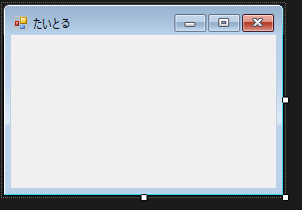


 |  |  | ヒント・キーワード
 |  |  |  | Class
 |  |  |  | Control
 |  |  |  | Form クラス (System.Windows.Forms) | Microsoft Learn
 |  |  |  | エントリポイント

 | ・Form上にコントロールを配置してみる。
.Netが用意しているテンプレのコントロールにどんなものがあるのか
見ておくと〇。
 |  |  | ・Label/Buttonおいてみる

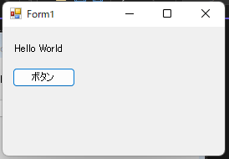

 |  |  | ヒント・キーワード
 |  |  |  | デザイナ
 |  |  |  | フォームにコントロールを追加する - Windows Forms .NET | Microsoft Learn

 | ・ボタン押したら、MessageBoxが出るようにする。

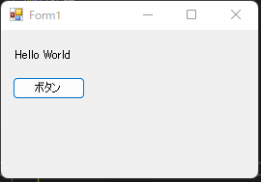
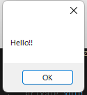

 |  |  | ヒント・キーワード
 |  |  |  | イベント・イベントハンドラ
 |  |  |  | マウス イベントの使用 - Windows Forms .NET | Microsoft Learn

Step2
■ゴール
 | Userコントロールを作成し、Userコントロール上に図形を描画できる。

■やってみよう

 | ・Userコントロールとは何か調べてみる。
 |  | 【Visual Studio】ユーザーコントロールの使い方と実装（コーディング）について【C#】 - Milkのメモ帳 (milkmemo.com)

 |  | ↓のようにツールボックスに追加したコントロールが出たらOK.

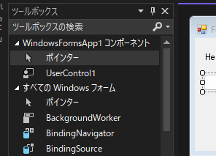

 | ・ボタン押したら図形が描画されるようにしてみる。
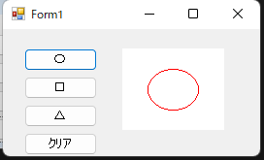
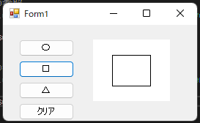
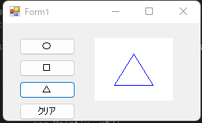
 |  |  | ・図形の中心がControlの中心になるようにする。
 |  |  | ・クリアボタンを押したら初期状態に戻るようにする。

 |  | Graphics クラス (System.Drawing) | Microsoft Learn
 |  | 長方形、多角形、楕円、円弧、扇形を描く - .NET Tips (VB.NET,C#...) (dobon.net)

